PPPoE & Load Balancing
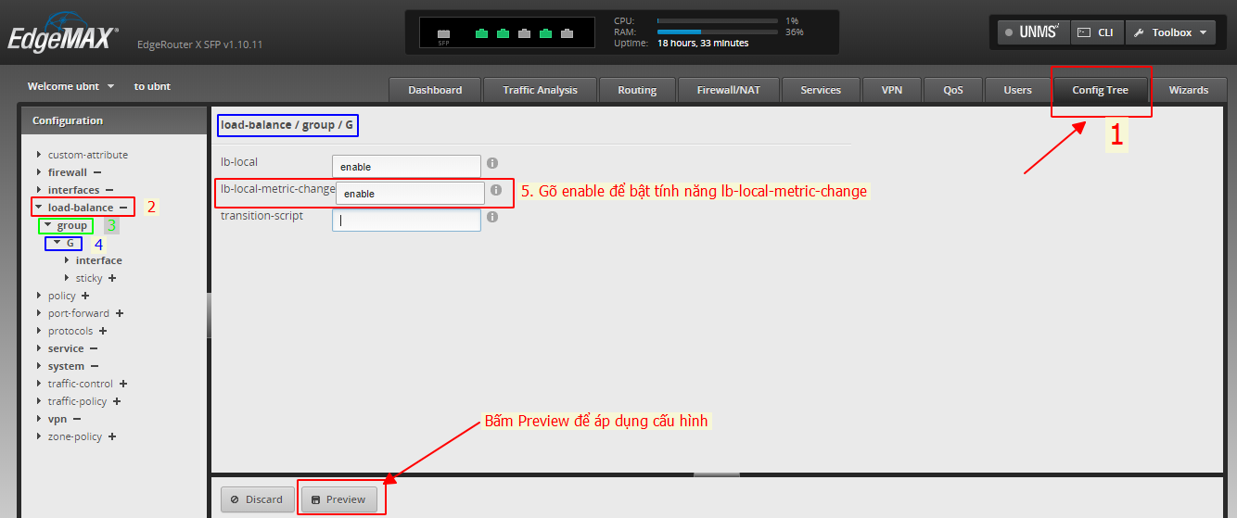
Các bước cấu hình | Cấu hình PPPoE và Load Balancing qua giao diện web EdgeRouter Web UI của thiết bị
Bước 1 | Đặt IP tĩnh lớp mạng 192.168.1.0/24 cho card mạng máy tính
Bước 2 | Cắm LAN từ card mạng máy tính sang port eth0 của thiết bị EdgeRouter X
Bước 3 | Truy cập giao diện web của thiết bị tại địa chỉ 192.168.1.1
Bước 4 | Đăng nhập bằng username/password: ubnt/ubnt
Bước 5 | Truy cập nhanh vào giao diện cấu hình Wizards để cấu hình PPPoE và Load Balancing
Bước 6.1 | Nếu chỉ cấu hình 1 WAN thì chọn mục "Basic Setup" để cấu hình PPPoE
Bước 6.2 | Nếu cấu hình 2 WAN + Load Balacing thì chọn mục "Load Balancing" để cấu hình
Bước 6.3 | Cấu hình cho port WAN 1 tại "First Internet port": Chọn port để đấu cho WAN 1, chọn Type PPPoE và nhận Username/password của PPPoE
Bước 6.4 | Cấu hình cho port WAN 2 tại "Second Internet port": Chọn port để đấu cho WAN 2, chọn Type PPPoE và nhận Username/password của PPPoE
Bước 6.5 | Cấu hình range DHCP cho các port LAN còn lại tại "LAN ports (eth2, eth3,…) và User Setup sau đó bấm Apply để lưu cấu hình, chọn tiếp Apply changes và Reboot now để khởi động lại thiết bị. Lưu ý: Sau khi thiết bị reboot, port eth0 mặc định sẽ trở thành port WAN như hướng dẫn kế bên, để sử dụng mạng LAN chỉ sử dụng các port tiếp theo từ Eth1->Eth4 | 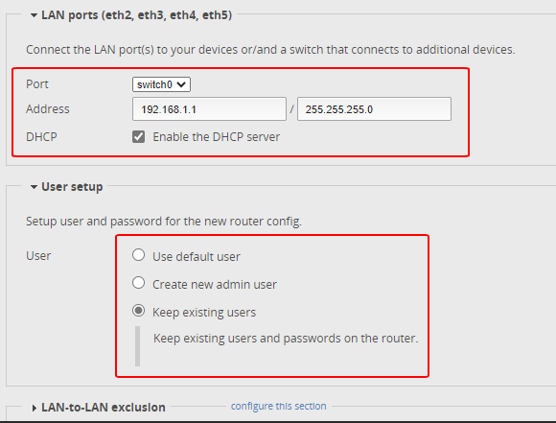 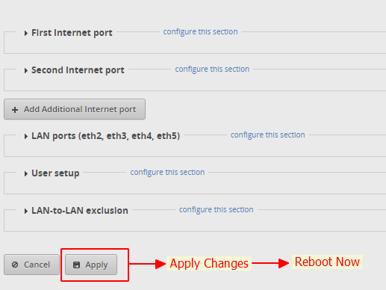 | 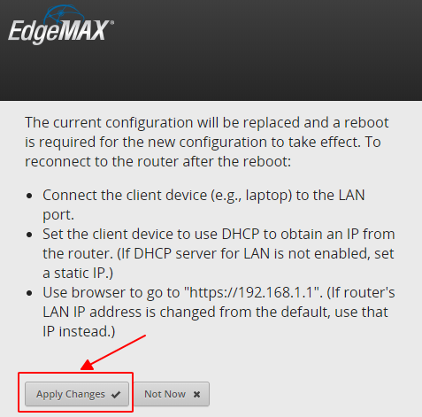
Bước 7 | Sau khi thiết bị khởi động lại, truy cập vào giao diện Web của thiết bị Enable tính năng cho Load Balancing: Config Tree > load-balancing > group > G : gõ enable vào ô "lb-local-metric-change" sau đó bấm "Preview" ở dưới để áp dụng và lưu cấu hình

Các tính năng mở rộng như QoS Limit Bandwidth, VPN, IPTV là các tính năng cấu hình thêm, khách hàng nào có yêu cầu cấu hình để sử dụng thì mới sử dụng các phần cấu hình này

Port Forwarding
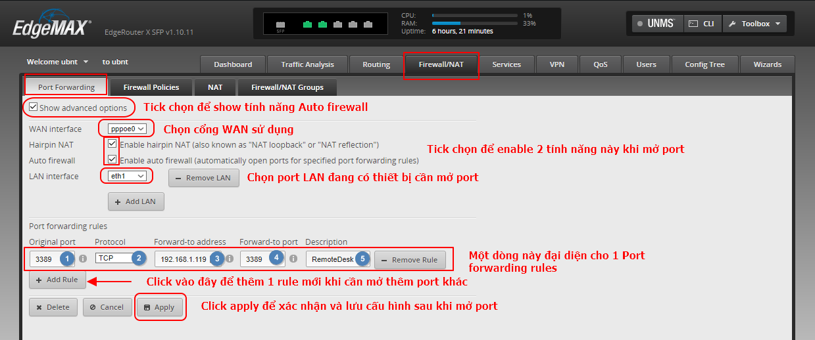
Cấu hình Port Forwarding | Điền thông tin muốn cấu hình vào đây | Ghi chú | Các câu lệnh cầu phải cấu hình | Ghi chú
WAN Interface | pppoe0 | Mặc định sử dụng pppoe0 |  | Sử dụng giao diện command line để cấu hình
LAN Interface | eth1 | Port LAN thiết bị cần mở port | configure | (Nếu đang ở mode configure thì bỏ qua)
Port Forwarding Rules (1 rule đại diện cho 1 lần mở port) | 1 | Mỗi lần mở 1 port thì +1 rule lên (Vui lòng kiểm tra bảng Rules trên giao diện Web trước khi cấu hình)
Description | RemoteDesk | Mô tả | set port-forward auto-firewall enable | Enable tính năng mở port firewall tự động từ port forwarding
Original port (Port từ ngoài WAN vào) | 3389 | Port cần mở từ WAN vào trong | set port-forward hairpin-nat enable | Enable hairpin-nat
Forward-to port (Port sử dụng trong LAN) | 3389 | Port cần mở bên trong mạng LAN
Protocol | tcp | Giao thức sử dụng: udp, tcp, both | set port-forward wan-interface pppoe0 | Chọn cổng WAN sử dụng
IP Address Client | 192.168.1.119 | IP Address của thiết bị cần mở port | set port-forward lan-interface eth1 | Chọn cổng LAN sử dụng của thiết bị cần mở port

 |  |  | set port-forward rule 1 description RemoteDesk | Mô tả cho port cần mở
 |  |  | set port-forward rule 1 original-port 3389 | Port cần mở từ WAN vào
 |  |  | set port-forward rule 1 protocol tcp | Giao thức sử dụng
 |  |  | set port-forward rule 1 forward-to address 192.168.1.119 | IP Address của thiết bị cần mở port
 |  |  | set port-forward rule 1 forward-to port 3389 | Port cần mở trong mạng LAN

 |  |  | commit ; save | Xác nhận và lưu lại cấu hình

Hoặc sử dụng hướng dẫn bằng giao diện Web UI

Dynamic DNS
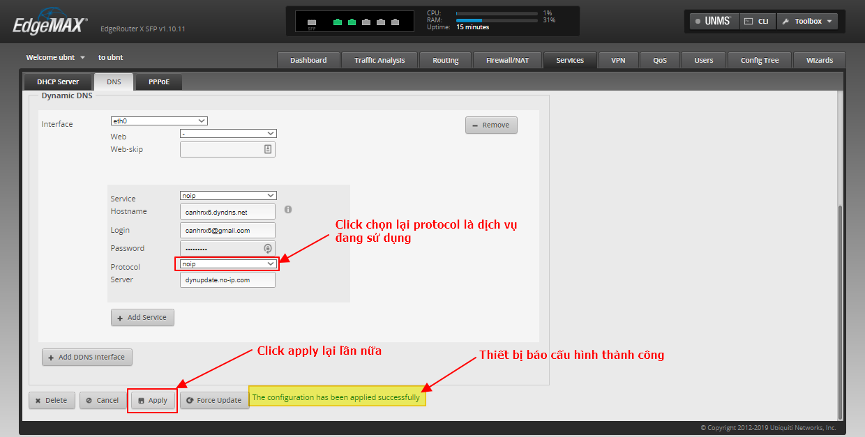
Cấu hình Port Forwarding | Điền thông tin muốn cấu hình vào đây | Ghi chú | Các câu lệnh cầu phải cấu hình | Ghi chú
WAN Interface | pppoe0 | Port WAN (PPPoE) |  | Sử dụng giao diện command line để cấu hình
Service | noip | Chọn dịch vụ Dyndns | configure | (Nếu đang ở mode configure thì bỏ qua)
Hostname | canhnx6.ddns.net | Nhập thông tin domain Dyndns
Login (User) | canhnx6@gmail.com | Nhập thông tin user đăng nhập | set service dns dynamic interface pppoe0 service noip host-name canhnx6.ddns.net | Set dịch vụ Dyndns đang sử dụng và domain dyndns
Password | Canhnx6@# | Nhập thông tin password đăng nhập | set service dns dynamic interface pppoe0 service noip login canhnx6@gmail.com | Set dịch vụ Dyndns đang sử dụng và user đăng nhập dyndns
Protocol | noip | Chọn protocol dịch vụ Dyndns đang sử dụng | set service dns dynamic interface pppoe0 service noip password Canhnx6@# | Set dịch vụ Dyndns đang sử dụng và password dyndns
Server | dynupdate.no-ip.com | Nhập thông tin server của dịch vụ đang sử dụng | set service dns dynamic interface pppoe0 service noip protocol noip | Set dịch vụ Dyndns đang sử dụng và protocol tương ứng
 |  |  | set service dns dynamic interface pppoe0 service noip server dynupdate.no-ip.com | Set dịch vụ Dyndns đang sử dụng và server tương ứng

 |  |  | commit ; save | Xác nhận và lưu lại cấu hình

Hoặc sử dụng hướng dẫn bằng giao diện Web UI
Bước 1
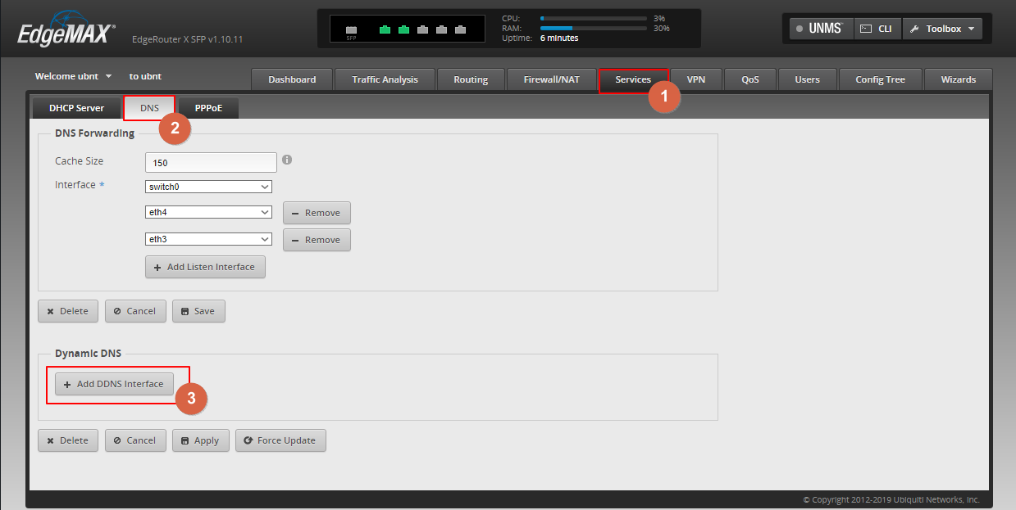

Bước 2
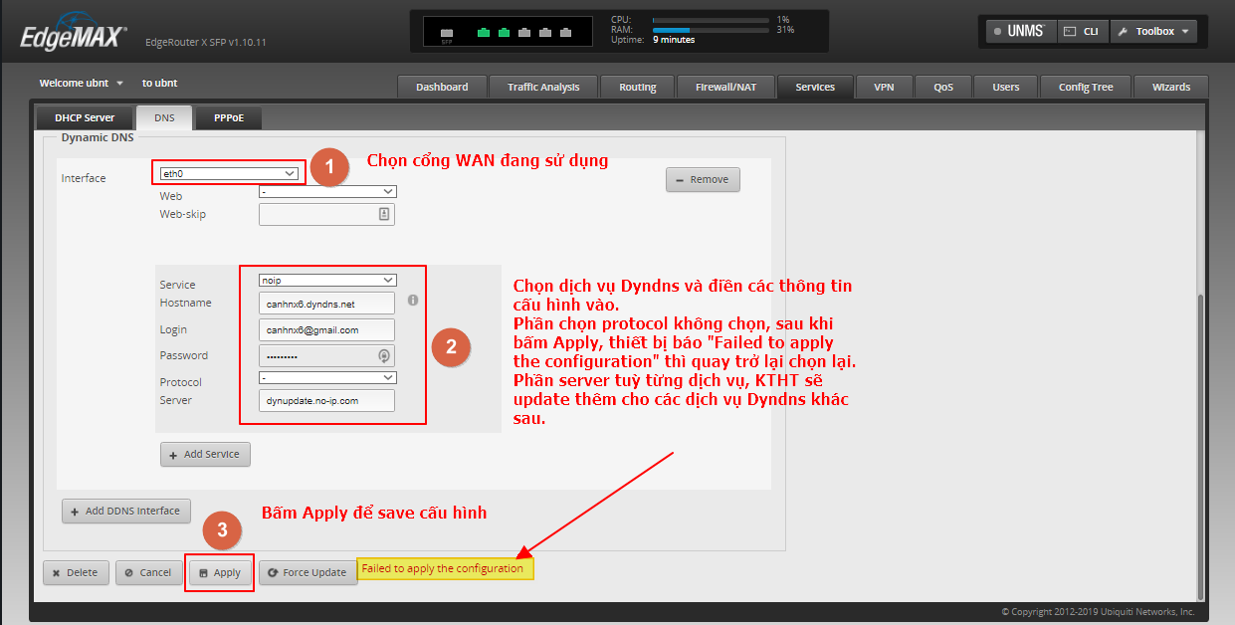

Bước 3

Black-List
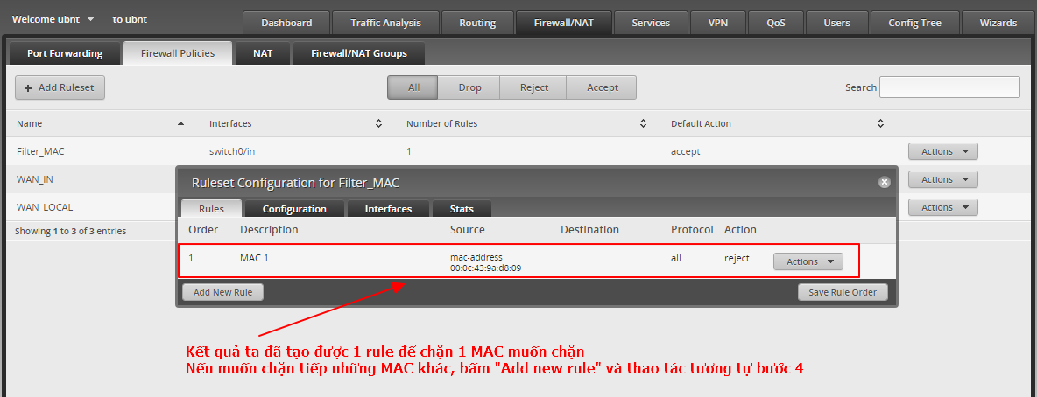
Hướng dẫn sử dụng bằng giao diện Web UI
Bước 1
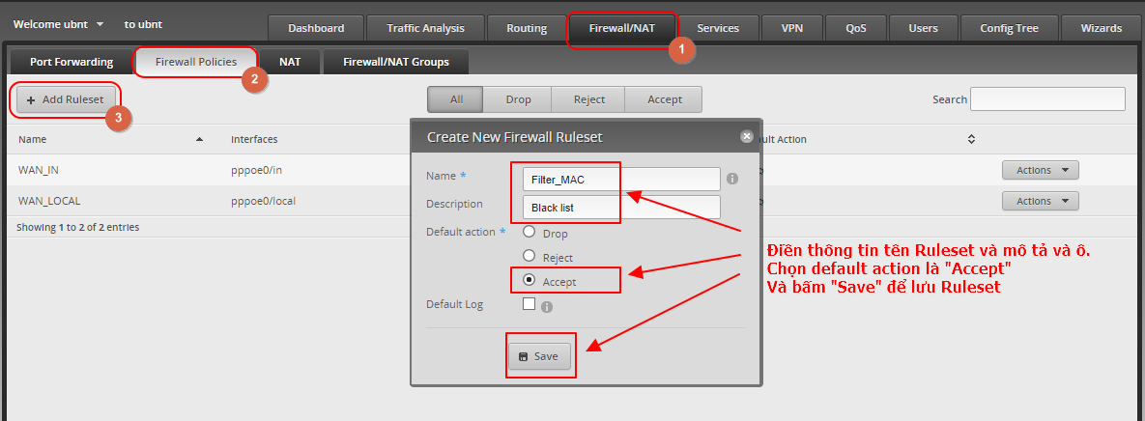

Bước 2
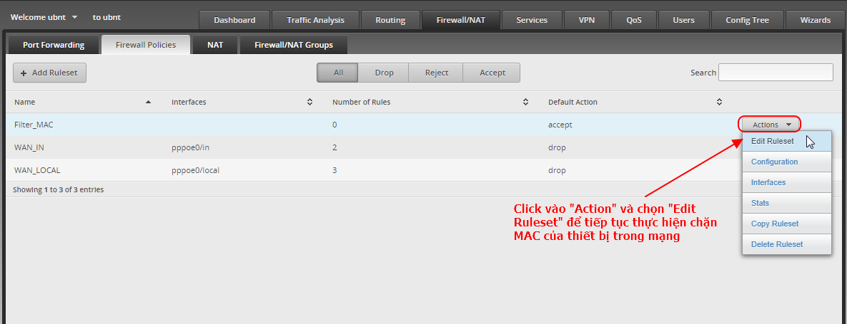

Bước 3

Bước 4
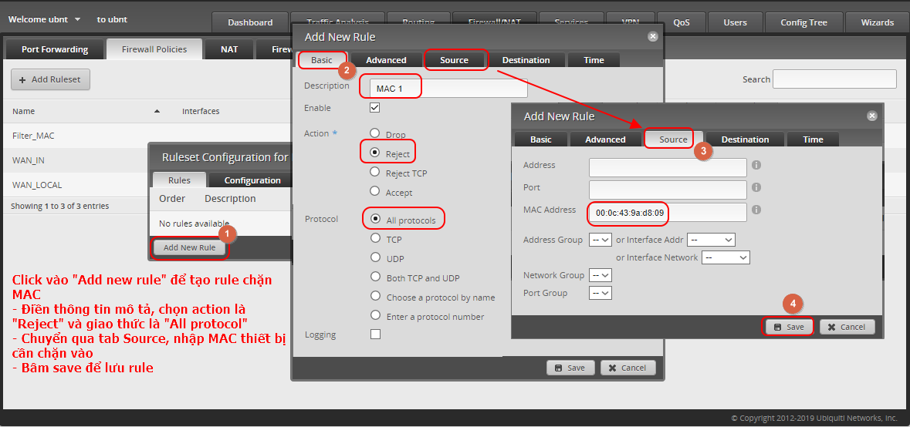

Kết quả

Remote Web
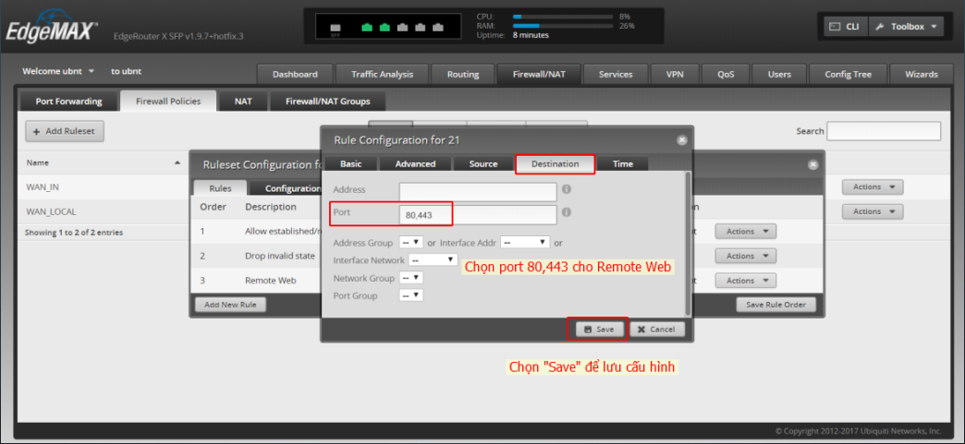
Hướng dẫn sử dụng bằng giao diện Web UI
Bước 1
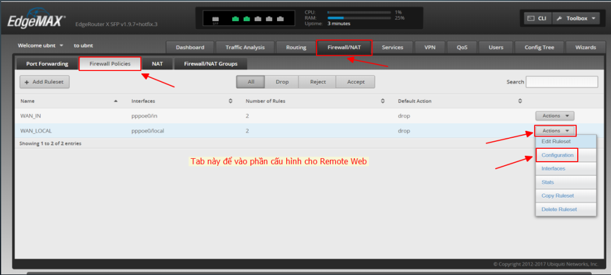

Bước 2
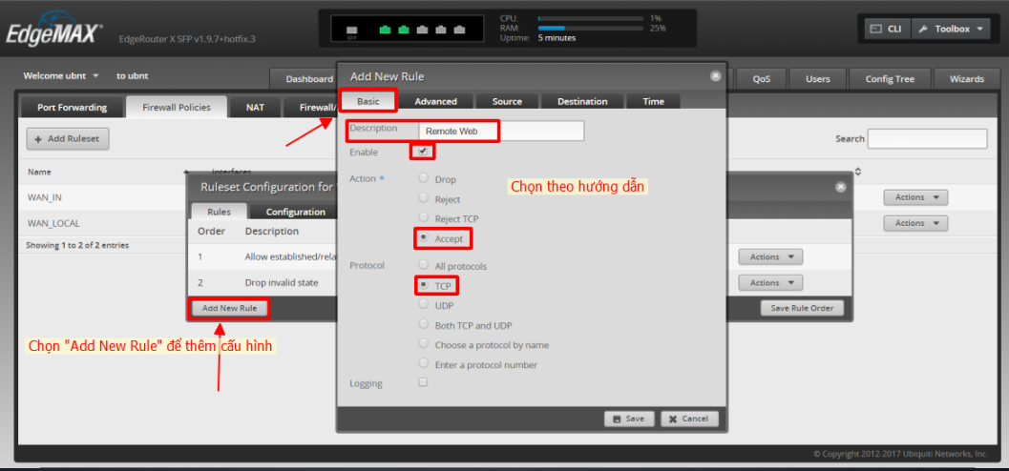

Bước 3

